GSD Calculator
GROUND SAMPLING DISTANCE CALCULATOR

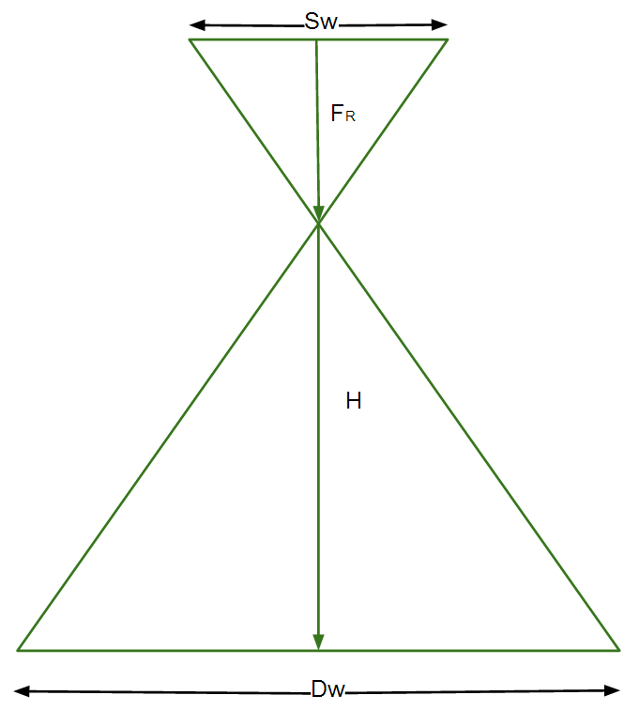
 | Instructions
 | 1. Enter the Sensor Width (millimeters) in cell C14
 | 2. Enter the Focal Length (millimeters) in cell C15 (real focal length,not 35 mm equivalent)
 | 3. Enter the Flight Height (meters) in cell C16
 | 4. Enter the Image Width (pixels) in cell C17
 | 5. [Optional] Enter the Image Height (pixels) in cell C18
 | 6. Hit Enter
 | Calculator
 | Sw | 6.3 | = the sensor width of the camera (millimeters)
 | FR | 5 | = the focal length of the camera (millimeters)
 | H | 50 | = the flight height (meters)
 | imW | 4000 | = the image width (pixels)
 | imH | 3000 | = the image height (pixels)
 | GSD | 1.58 | = Ground Sampling Distance (centimeters/pixel)
 | Dw | 63 | = width of single image footprint on the ground (meters)
 | DH | 47 | = height of single image footprint on the ground (meters)

 |  |  |  | Dw = The footprint width / distance covered on the ground by one image in width direction
 |  |  |  |  | www.pix4d.com

 | Largeur de capteur (en mm) |  |  | Distance focale (en mm) | Hauteur vol (en mètre)

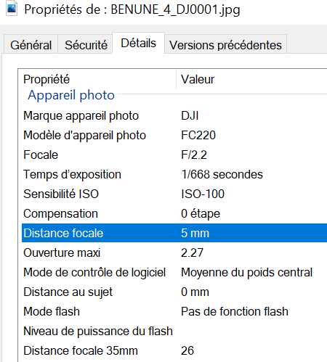
 | DJI MAVIC PRO |  |  |  | 50 mètres
 | https://www.djzphoto.com/blog/2018/12/5/dji-drone-quick-specs-amp-comparison-page
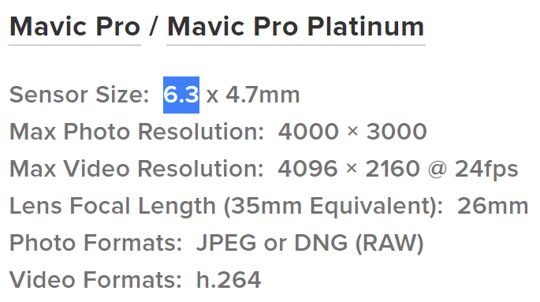

 | GSD | 1.58 | cm par pixels

GSD Google Maps
Image de validation |  |  | 1477 | x | 818 | pixels
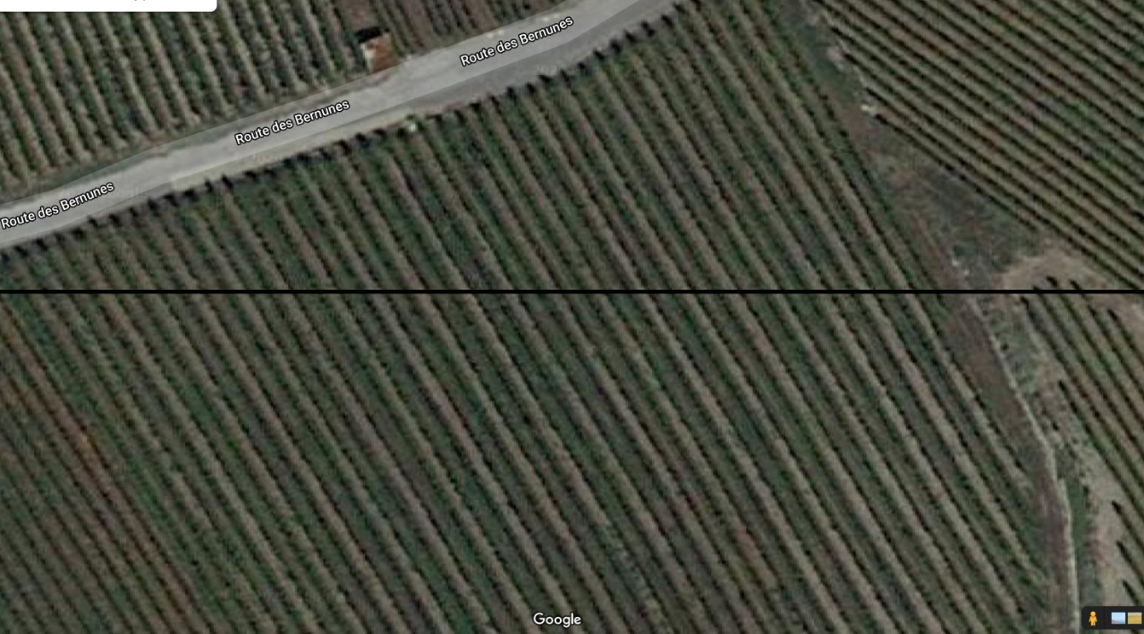

Même image avec distance en mètre |  |  | 2122 | x | 955 | pixels
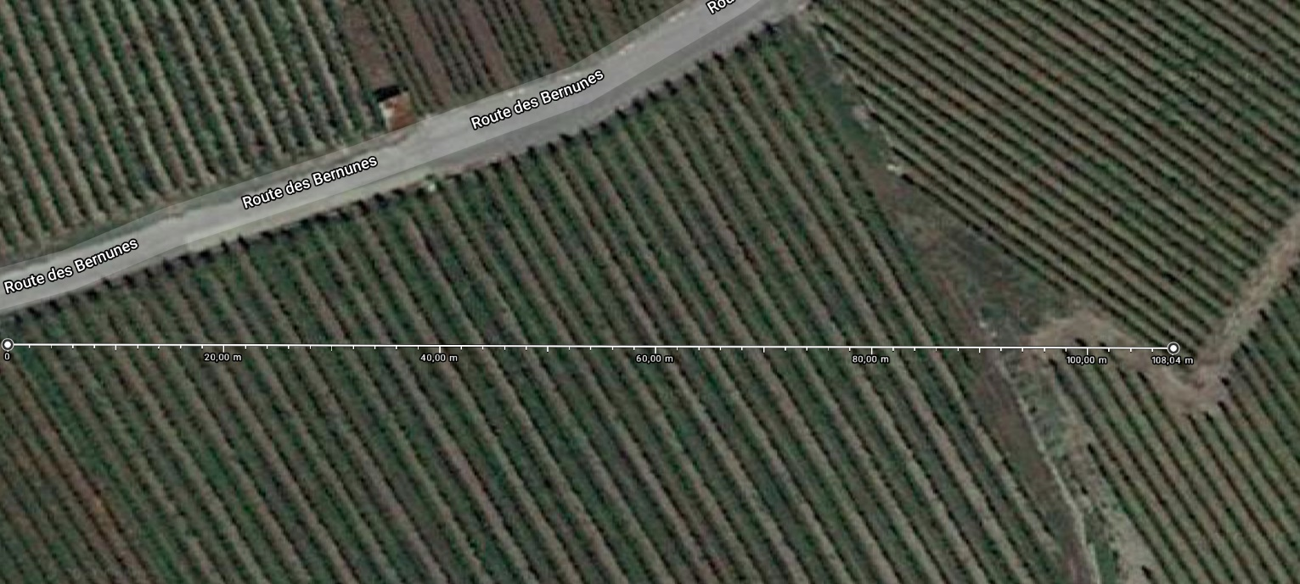

Largeur sélection image |  |  | 1905 | pixels |  | 10800 | centimètres

GSD |  | 7.31 | cm par pixels |  | arrondi à |  | 8.00 | cm par pixels

Remarque : | Il ne s'agit pas de la réelle résolution au sol, car l'image de GoogleMaps a été faite avec un printscreen.
 | Toutefois, la valeur permet d'adapter la résolution à des images prises par drone.

Contrôle avec images
UAV TILES | 1.58 | cm par pixel

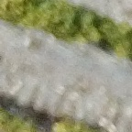
144
 | 144

SWISSTOPO TILES | 10 | cm par pixel




144 |  | 144 |  | 144
 | 144 |  | 144 |  | 144

Aucun ratio |  | 3.5 |  | 6.3291139241

GOOGLE MAPS TILES | 8 | cm par pixel




144 |  | 144 |  | 144
 | 144 |  | 144 |  | 144

Aucun ratio |  | 5.6674816626 |  | 5.0632911392

GOOGLE MAPS TILES | 10 | cm par pixel

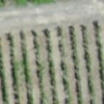


144 |  | 144 |  | 144
 | 144 |  | 144 |  | 144

Aucun ratio |  | 7.4151624549 |  | 6.3291139241

